ファイル管理･変更チェックシート
メモ:
サポートステーションで固定部品の部品照合する場合､
固定マスタデータのロットの1つに対して､先頭にTを付与してコミット
例:UR1234→TUR1234
↑のロット名の先頭に更にYを付与したものが読み取れるQRコードを
Excel等ででなんとか作成して印刷
例:YTUR1234
→→→こんなことせず、普通に生産Job作成して帳票印刷したほうがいい。
Job作成の手順でできるので

・固定Jobの品目が追加・削除された時
・プログラム変更(設計変更)が発生した時
・様々な理由により、ノズルやフィーダーの配置を変更したい時
・新規に固定Jobを作成する時

ファイル名/データ名/物理的な場所 | 用途 | 保存場所 | 手順
予備部品棚(現場の物理的な棚) | 部品保管棚 | 現場の物理的な棚 | 必要に応じて場所変更･仕切り作成をする｡
予備部品棚出庫マクロ.xlsm | 予備部品出庫 | \\nksv523.ad.nkc.co.jp\第二工場実装課用\1係用\Job作成\不足部品リスト関係 | _配列.csvを取り込む

固定グループ名 | 【DGS】固定Jobマスタデータ(PCBのみ) | 【DGS】データ作成ジョブ一覧→NPM01BX | ①
固定グループ名.crb | 【DGS】固定Jobマスタデータ | 【DGS】PPDマネージャ→Line-1 | ②
固定グループ名.crb | 固定Jobマスタデータをファイルとして 出力したもの Job作成時に使用 | \\DGS-SV\share_dgs_data\★固定化\固定グループ名 | ②
固定グループ名_ノズル.csv | 本Excelの[ノズル]シート編集用 | \\DGS-SV\share_dgs_data\★固定化\固定グループ名 | ③
固定グループ名_ノズル.pdf | 印刷して現場へ配給 | \\DGS-SV\share_dgs_data\★固定化\固定グループ名 | ③
固定グループ名_配列.csv | 不足部品リスト作成用 本Excelの[予備部品棚]シート編集用 | \\DGS-SV\share_dgs_data\★固定化\固定グループ名 | ④
固定グループ名_配列.pdf | 印刷して現場へ配給 | \\DGS-SV\share_dgs_data\★固定化\固定グループ名 | ④
固定グループ名_NPM検索用.csv | 部品倉庫PC Access動作用 | \\DGS-SV\share_dgs_data\★固定化\固定グループ名 | ⑤
固定グループ名_サイクルタイム.csv | 参考用 | \\DGS-SV\share_dgs_data\★固定化\固定グループ名 | ⑥
不足部品リスト作成(固定グループ名).xlsm | 不足部品リスト作成マクロ | \\nksv523.ad.nkc.co.jp\第二工場実装課用\1係用\Job作成\不足部品リスト関係 | 配列取り込みボタンを押して、_配列.csvを取り込む。
マスタ.accdb テーブル[固定グループ] | 固定品目のグループ分けマスタ | \\nksv523.ad.nkc.co.jp\第二工場実装課用\1係用\AccessDB\SMT_Schedule2

フリー_ノズル(Job作成用).txt | フリー品目の固定ノズル Job作成時に使用 | \\DGS-SV\share_dgs_data\★固定化\フリー | ⑦
ノズル.csv | 本Excelの[ノズル]シート編集用 | \\DGS-SV\share_dgs_data\★固定化\フリー\files | ⑦
ノズル配置.pdf | 印刷して現場へ配給 | \\DGS-SV\share_dgs_data\★固定化\フリー\files | ⑦

EX)固定マスタ修正 | チェック
プログラムのバージョンが正しい
ノズル配置を引き継いで作成している
フィーダー配置を引き継いで作成している
【共通】PPDデータコミット/.crb更新
【共通】サイクルタイム.csv更新
【ノズル変更】ノズル.csv更新
【ノズル変更】ノズル.pdf更新･印刷して現場差替
【配列変更】配列.pdf更新
【配列変更】NPM検索用.csv更新･Access更新
【設計変更or配列変更】配列.csv更新
【設計変更or配列変更】予備部品作成マクロ更新
【配列変更】予備部品棚修正(現場作業)

手順
①
保管場所
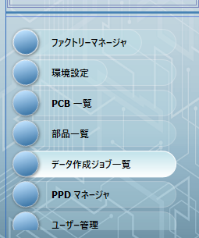
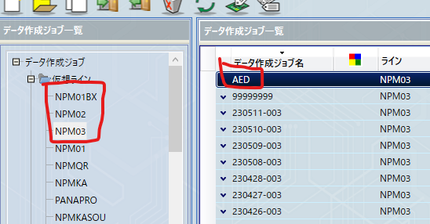

固定グループ全品目(本Excelグループ分けシート参照)の現行PCBを入れておく｡
フィーダー配置固定･ノズル配置固定･振り分け対象外解除は禁止
ロット名に｢N｣がついている場合削除
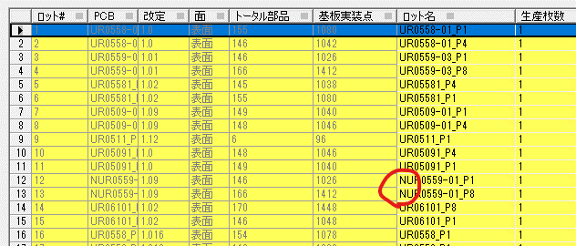
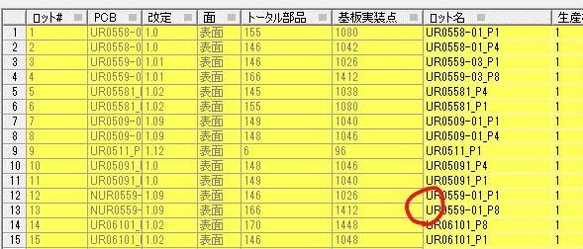

PCB入れ終わったらそのまま保存

② |  | ※変更が大きい場合､全部品取り外して1から組み直すしか無いと思います｡ファイル､棚 全て作り直しです｡

①の作業が未実施の場合､先に実施｡
↓
①のデータをそのまま最適化し､生産データ出力する｡
↓
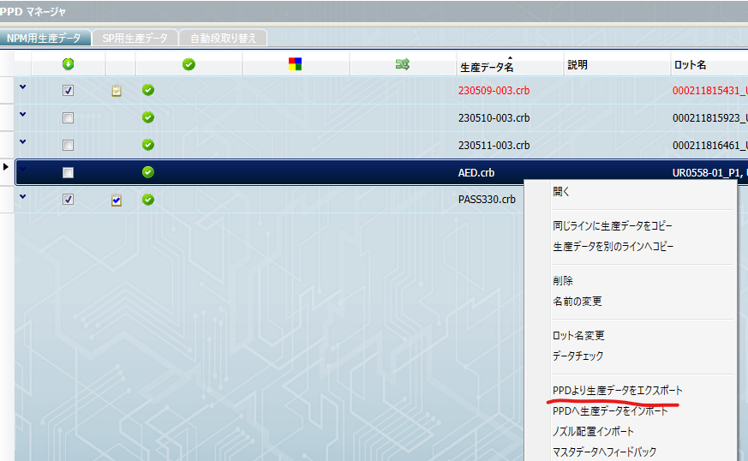
PPDマネージャで開く｡（チェックボックスは外す）
↓
【基板改版等の場合】変更前のフィーダー配置(T14以外)･ノズル配置をインポートする｡
↓
新しいフィーダー･ノズル配置を作成する｡(最適化で問題ないことを必ず確認)(共有ノズルテーブルが有る場合､ノズルが同一配置となるように配置を作成)
↓
(ノズル・フィーダー全固定全禁止した上で)PPDへコミット
↓
生産データエクスポートを実施｡出力先はファイル管理･変更チェックシートに記載の固定Jobマスタデータの場所 |  |  |  |  |  | ←←←← | ←←←← | ←←←← | ←←←← | ←←←←
↓
差分をメモし､現場担当者へ部品準備の指示をする｡
↓
ファイル管理･変更チェックシートに記載の他の項目を実施する｡

③

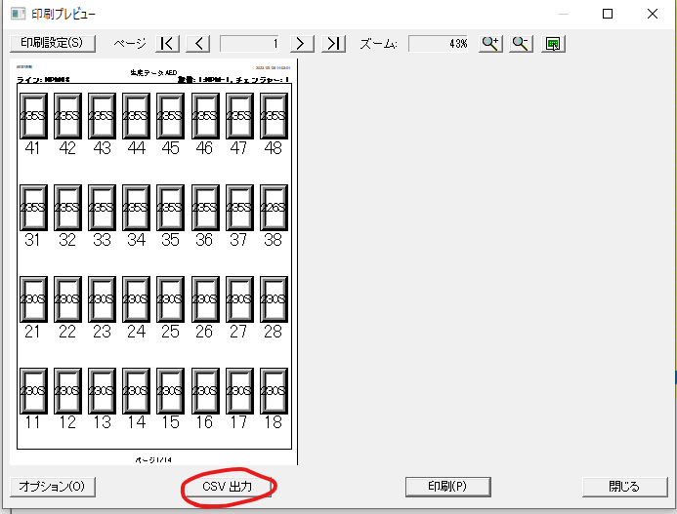
②の作業が未実施の場合､先に実施｡
↓ |  |  |  |  |  |  |  |  |  | 固定Job名_ノズル.csv
PPDマネージャより固定Jobマスタデータを開き､左上のメニューから帳票印刷を実施し､CSVファイルとPDFファイルを出力する｡
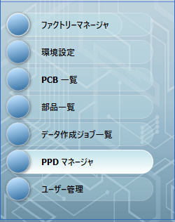
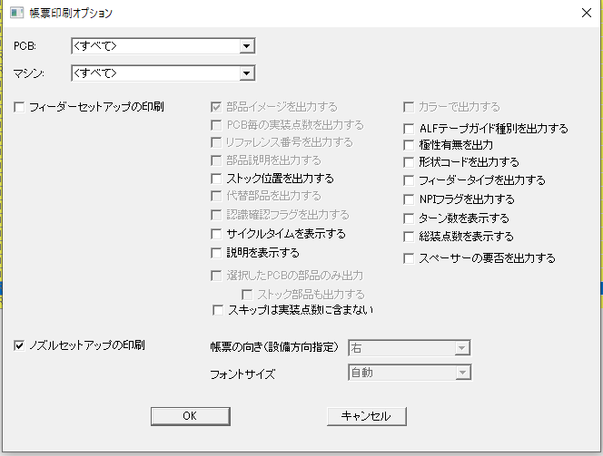

 |  |  |  |  |  |  |  |  |  | 固定Job名＿ノズル.pdf
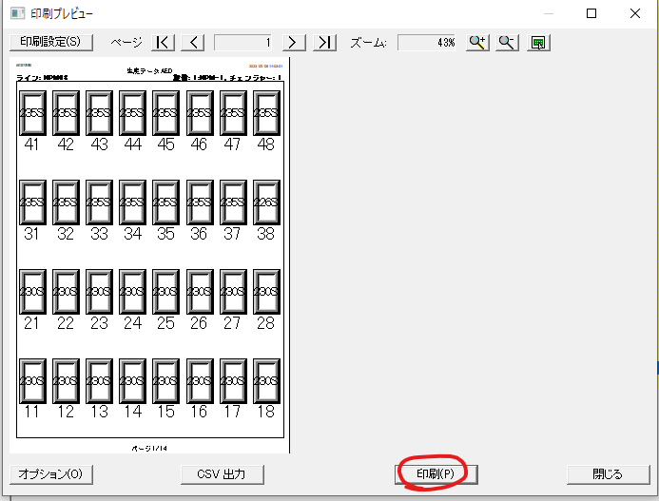

PDFファイルを印刷し､予備ノズル保管棚付近に､各固定グループごとに管理している
クリアファイルの中身を差し替える

④

②の作業が未実施の場合､先に実施｡
↓
PPDマネージャより固定Jobマスタデータを開き､左上のメニューから帳票印刷を実施し､CSVファイルとPDFファイルを出力する｡
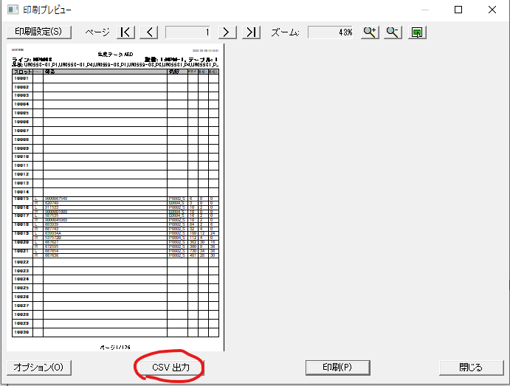
 |  |  |  |  | 固定Job名_配列.csv
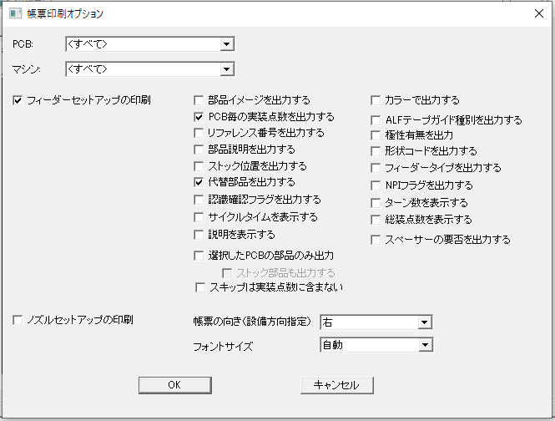

 |  |  |  |  | 固定Job名＿配列.pdf
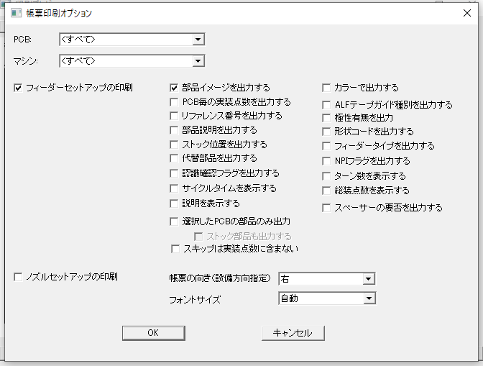
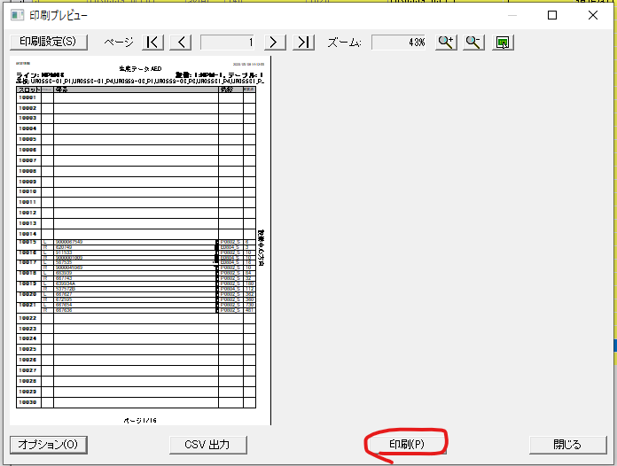

⑤

②の作業が未実施の場合､先に実施｡
↓
PPDマネージャより固定Jobマスタデータを開き､左上のメニューから帳票印刷を実施し､CSVファイルを出力する｡

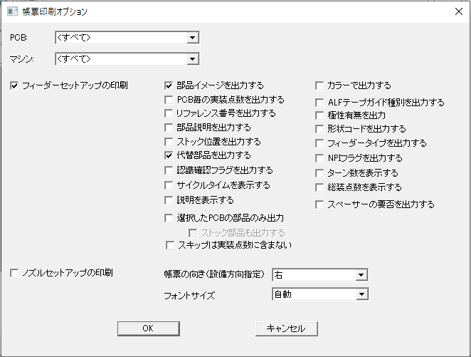
 |  |  |  |  |  |  |  |  | 固定Job名＿NPM検索用.pdf

ファイル管理･変更チェックシートに記載の場所へ保存｡
↓
～～～～～～～～～～ここから現場システムへの取り込み手順～～～～～～～～～～～～
↓
\\nksv523.ad.nkc.co.jp\第二工場実装課用\1係用\AccessDB\NEW_NPM_Search\csvファイル置場
へコピー
↓
\\nksv523.ad.nkc.co.jp\第二工場実装課用\1係用\AccessDB\NEW_NPM_Search\クライアント
NPM検索_Client_Ver_2.04.accdb
を起動
↓
下記ボタンを押し､nksv523へコピーしたファイルを選択
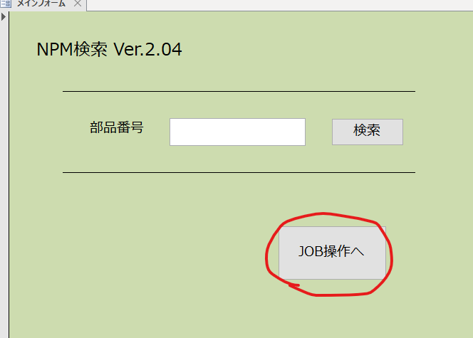
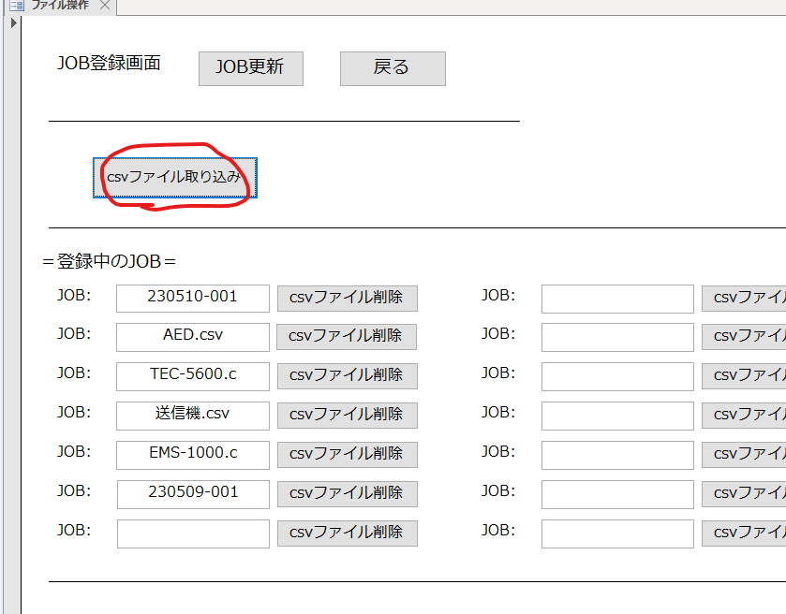

⑥

②の作業が未実施の場合､先に実施｡
↓
PPDマネージャより固定Jobマスタデータを開き､下記図のとおりに出力する｡
 | 固定Job名＿サイクルタイム_csv
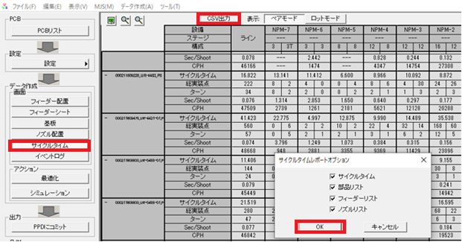

⑦

ノズル変更日のJob作成時or作成後のPPDデータに対し､ノズル変更を実施｡
↓
下記図のボタンからtxtデータをエクスポート
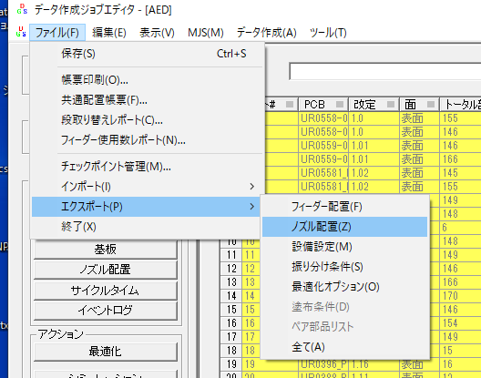

↓ |  |  |  |  |  |  |  |  |  | PDF
↓
↓
↓
↓
→→→→ | →→→→ | →→→→ | →→→→ | →→→→ | →→→→
図のようにPDFとCSVを出力

 |  |  |  |  |  |  |  |  |  | CSV

PDFファイルを印刷し､予備ノズル保管棚付近に､各固定グループごとに管理している
クリアファイルの中身を差し替える

